表紙(FS）
 |  |  | 現地調査B例

 | 様邸 | 現地調査日：

屋 根 診 断 報 告 書

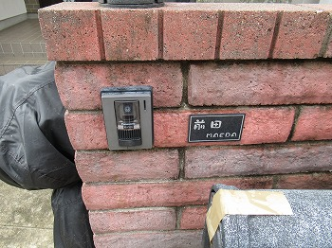

住美産業株式会社

施工手順
≪工事施工フローチャート≫

現地調査

 | 1時間半前後目安
 | 図面がある場合は時間短縮

お見積り提出

お見積りご説明

ご契約
足場業者下見・仕上げ色打ち合わせ（サンプル板などの作成）

着手前 近隣挨拶
ご同行お願いできませんでしょうか

着手
 | ※着手前に植栽の剪定や割れ物（大切な物）は
 | 工事の影響のない場所は移動お願いします。

施工

完工・お引渡し

ご請求書郵送

ご入金

写真
撮影箇所 |  | 全景 | 撮影箇所 |  | 全景

 | 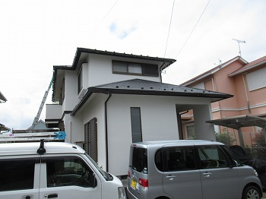 1 |  |  | 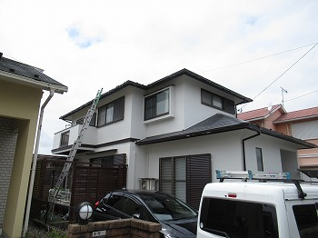 2

 | 外観です。 |  |  | 外観です。

撮影箇所 |  | 全景 | 撮影箇所 |  | 屋根

 | 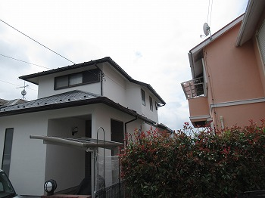 3 |  |  | 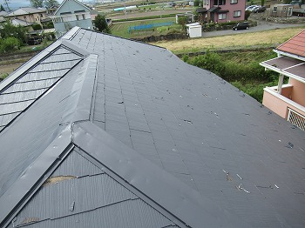 4

 | 外観です。 |  |  | 既存屋根はスレート瓦となります。

撮影箇所 |  | 屋根 | 撮影箇所 |  | 屋根

 | 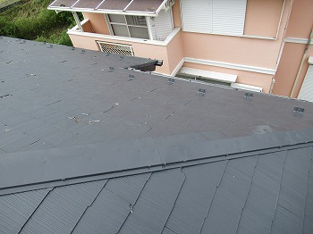 5 |  |  | 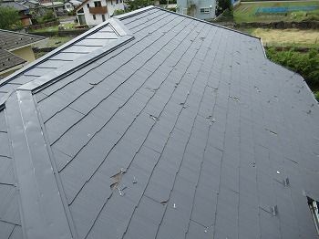 6

 | 全体的にひび割れ・欠けが見受けられます。 |  |  | 全体的にひび割れ・欠けが見受けられます。

 |  |  |  |  |  | 0

撮影箇所 |  | 屋根 | 撮影箇所 |  | 屋根

 | 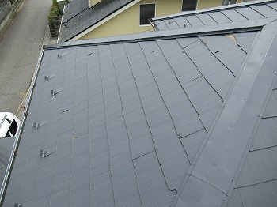 7 |  |  | 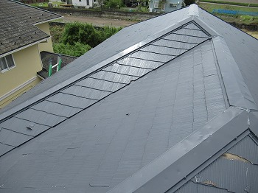 8

 | 欠損が見受けられます。 |  |  | 欠損が見受けられます。

撮影箇所 |  | 屋根 | 撮影箇所 |  | 屋根
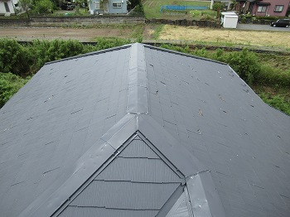
 | 9 |  |  | 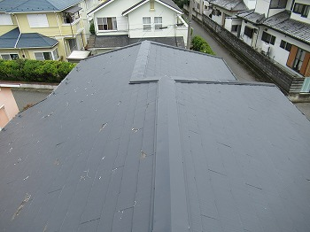 10

 | 全体的にひび割れ・欠けが見受けられます。 |  |  | 全体的にひび割れ・欠けが見受けられます。
 | 棟板金に凹み多数あり

撮影箇所 |  | 屋根 | 撮影箇所 |  | 屋根

 | 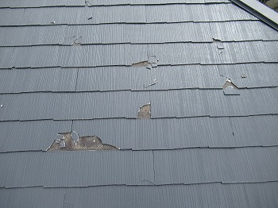 11 |  |  | 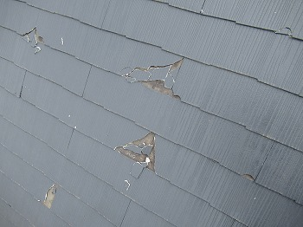 12

 | 割れ状況となります。 |  |  | 割れ状況となります。

 |  |  |  |  |  | 0

撮影箇所 |  | 屋根棟板金 | 撮影箇所 |  | 屋根棟板金

 | 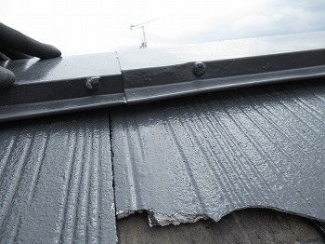 13 |  |  | 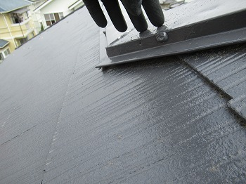 14

 | 棟板金に隙間があり検査して中の釘が所々腐食さて |  |  | 棟板金に隙間があり検査して中の釘が所々腐食さて
 | 固定が安定せずパカパカしております。 |  |  | 固定が安定せずパカパカしております。
 | 台風が来るときに飛ばされる可能性があり。 |  |  | 台風が来るときに飛ばされる可能性があり。

撮影箇所 |  | 屋根棟板金 | 撮影箇所 |  | 1F下屋根
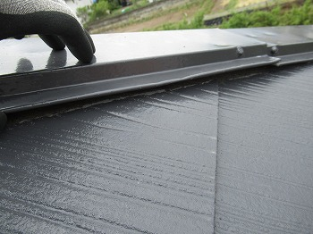
 | 15 |  |  | 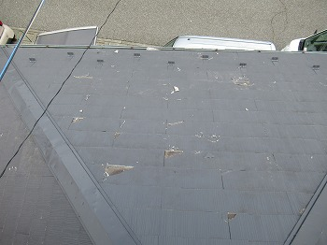 16

 | 棟板金に隙間があり検査して中の釘が所々腐食さて |  |  | 全体的に欠損が見受けられます。
 | 固定が安定せずパカパカしております。
 | 台風が来るときに飛ばされる可能性があり。

撮影箇所 |  | 1F下屋根 | 撮影箇所 |  | 1F下屋根

 | 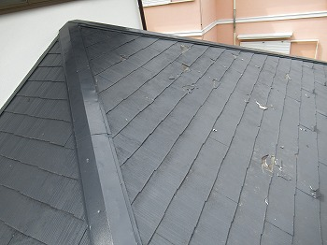 17 |  |  | 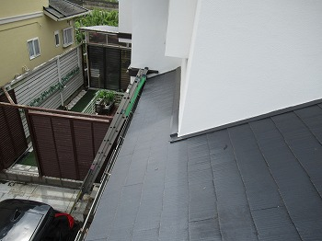 18

 | 全体的に欠損が見受けられます。 |  |  | サイド部分2Fの屋根材に覆われてる為被害が少ないです

 |  |  |  |  |  | 0

撮影箇所 |  | 1F下屋根 | 撮影箇所 |  | 1F下屋根

 | 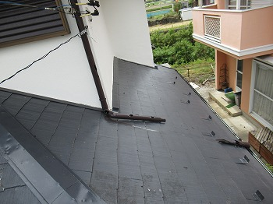 19 |  |  | 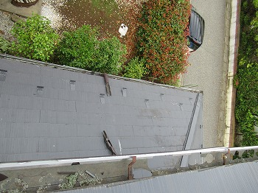 20

 | 基材の破損がかなり進んでおります。 |  |  | 基材の破損がかなり進んでおります。

撮影箇所 |  | 1F下屋根 | 撮影箇所 |  | 雨樋

 | 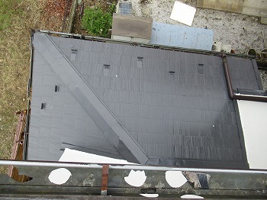 21 |  |  | 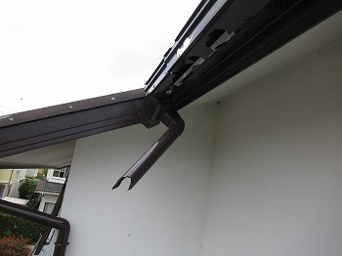 22

 | 角部分の下屋根被害が少ないです。 |  |  | 基材の破損がかなり進んでおります。

撮影箇所 |  | 雨樋 | 撮影箇所 |  | バルコニー板金

 | 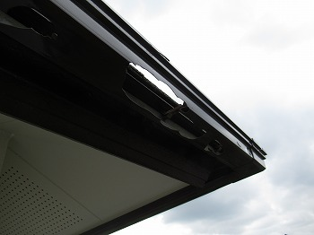 23 |  |  | 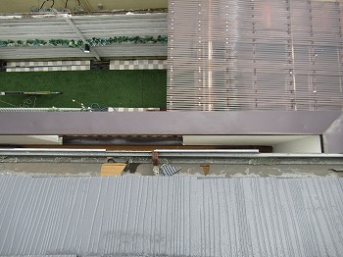 24

 | 基材の破損がかなり進んでおります。 |  |  | バルコニー笠木に凹みが見受けられました。

 |  |  |  |  |  | 0

撮影箇所 |  | 屋 根 | 撮影箇所 |  | 屋 根

 | 25 |  |  | 26

 | 基材の破損が進んでいます。 |  |  | 基材の破損が進んでいます。

撮影箇所 |  | 屋 根 | 撮影箇所 |  | 屋 根

 | 27 |  |  | 28

 | 基材の破損が進んでいます。 |  |  | 基材の破損が進んでいます。

撮影箇所 |  | 屋根板金 | 撮影箇所 |  | 屋根（下屋根）

 | 29 |  |  | 30

 | 経年劣化による褪色が見受けられます。 |  |  | 経年劣化による屋根材の褪色が見受けられます。

 |  |  |  |  |  | 0

撮影箇所 |  | ポリカ（ベランダ内） | 撮影箇所 |  | ポリカ（サイクルポート）
現状、屋根は基材の破損がかなり進行して
おり、塗装での復旧は出来ません。
外壁も経年劣化が進行し褪色やシーリング劣化、ひび割れが見られお手入れ時期が近づいております。
大切な財産を守る為にも、早目のお手入れを
お薦め致します。
 | 31 |  |  | 32

撮影箇所 |  | ポリカ（カーポート） | 撮影箇所 |  | ウッドデッキ

 | 33 |  |  | 34

 | お客様のお車の移動が必要になる場合が |  |  | シロアリの発生を誘発させる可能性があります。
 | 有ります。

撮影箇所 |  | エアコンダクト（蛇腹） | 撮影箇所

 | 35 |  |  | 36

 | エアコンダクトの蛇腹部分が破損しています。
 | 交換をお勧めします。

 |  |  |  |  |  | 0

撮影箇所 |  |  | 撮影箇所

 | 37 |  |  | 38

撮影箇所 |  |  | 撮影箇所

 | 39 |  |  | 40

撮影箇所 |  |  | 撮影箇所

 | 41 |  |  | 42

 |  |  |  |  |  | 0

撮影箇所 |  |  | 撮影箇所

 | 43 |  |  | 44

撮影箇所 |  |  | 撮影箇所

 | 45 |  |  | 46

撮影箇所 |  |  | 撮影箇所

 | 47 |  |  | 48

 |  |  |  |  |  | 0

撮影箇所 |  |  | 撮影箇所

 | 49 |  |  | 50

撮影箇所 |  |  | 撮影箇所

 | 51 |  |  | 52

撮影箇所 |  |  | 撮影箇所

 | 53 |  |  | 54

あとがき
～ あ と が き ～

 | この度は弊社外装診断にお申し込みいただき、誠にありがとうございました。
 | 皆様の大切な資産であるお住まいを、より美しく健康に維持するために、
 | 今後も外装改修の専門家としてお手伝いをさせていただきたいと考えております。
 | そこで簡単ではございますが、以下に建物維持の秘訣をご紹介いたします。
 | 難しい内容ではございません。ぜひお試し下さい。

★お住まいの外装を美しく健康に維持するための５つのポイント

１
日頃からこまめなチェックを

 |  | 早期発見がお住まいの健康を維持する秘訣です。

 |  | はじめは小さな傷でも長い年月の間に大きな損害に発展するケースがあります。
 |  | 室内に限らず、建物外部に関してもこまめに観察してみてはいかがでしょうか？
 |  | 建物からの小さな赤信号を見逃さないで下さい。

２
これは？と思ったらご相談下さい

 |  | 現状の把握と確かな判断が決め手です。

 |  | これは？と思ったらまずは専門家にご相談下さい。その赤信号は何が原因なのか？
 |  | 現状を把握し、効果的なお手入れ方法を選択することが建物維持への第一歩です。
 |  | 小さなことでも専門家に相談することをお勧めいたします。

３
計画的なお手入れで安心・長持ち

 |  | お住まいにも、愛車と同様にお手入れが必要です。

 |  | お住まいを長持ちさせるには定期的なお手入れが必要不可欠です。
 |  | 各部位ごとに材質や耐用年数は異なり、またお手入れの仕方も異なります。
 |  | 専門家のアドバイスを受けながら、効果的かつ効率的なプランをご計画下さい。

４
危険なこと、困難なことは専門家へ

 |  | 外装のお手入れには危険・困難が伴います。

 |  | 屋根の上や外壁など危険な部位のお手入れはやはり専門家に依頼しましょう。
 |  | 無理をしないことが上手なお手入れの基本です。専門家なら安全に配慮し、
 |  | なおかつ効果的なお手入れを実践できます。

５
ご注意！悪徳業者に気をつけて！

 |  | 悪徳業者の被害が後を絶ちません。

 |  | 突然の訪問や派手な宣伝につられて、不必要なリフォームに資金を費やす被害が
 |  | 後を絶ちません。お約束の無い突然の訪問、過激な宣伝、不審な人物などには
 |  | 十分お気をつけ下さい。

